关系图
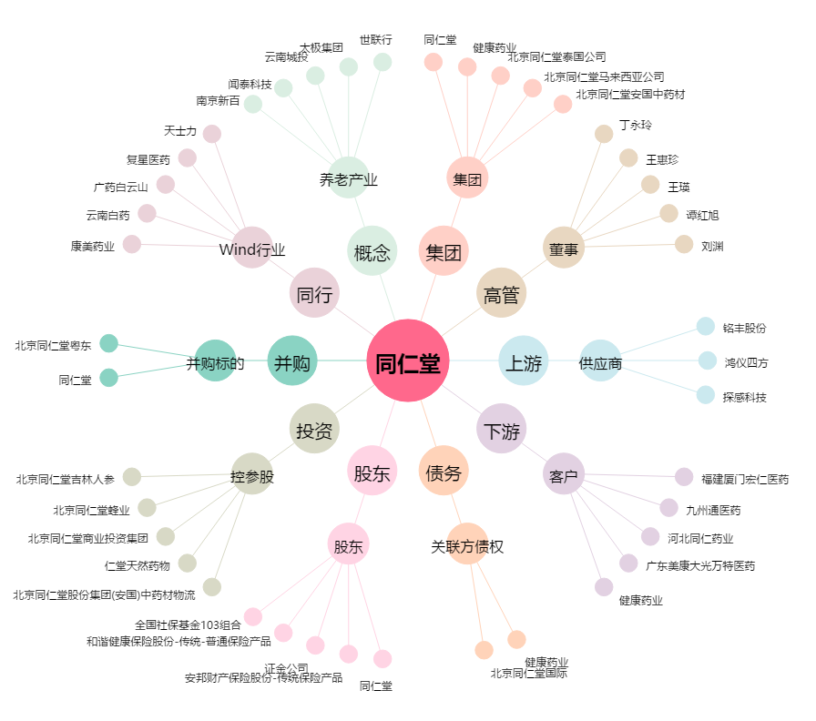
同仁堂[600085.SH] - 关系概览图

